캐릭터
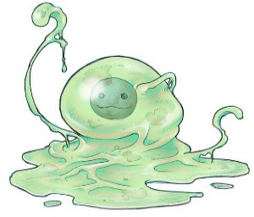
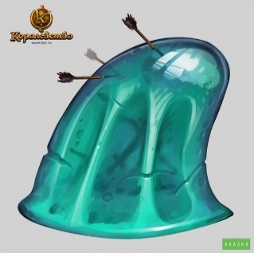
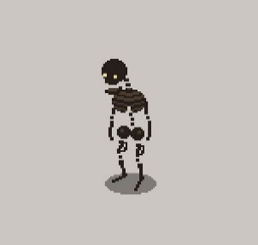
1 grid box = 16 pixel
 | 이름 | 슬라임 | 고블린 | 스켈레톤 | 골렘 | 미믹
 | 영문 | Slime_ | Goblin_ | Skeleton_ | Golem_ | Mimic_
 | 식별 | mob01 | mob02 | mob03 | mob04 | mob05
 | 구분 | Unit/Mob | Unit/Mob | Unit/Mob | Unit/Mob | Unit/Mob
 | 이미지 |  | 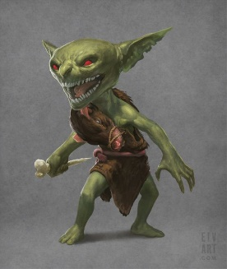 |  | 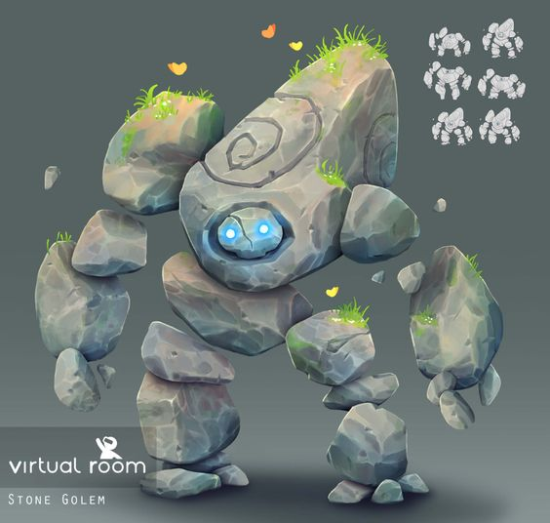 | 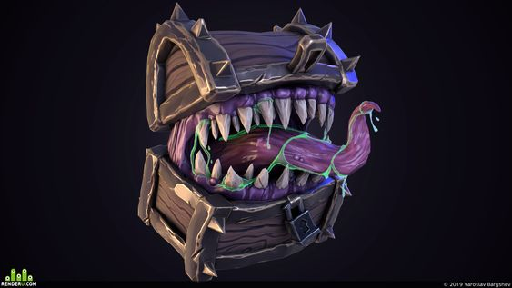 | 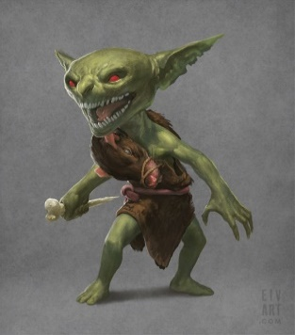 | 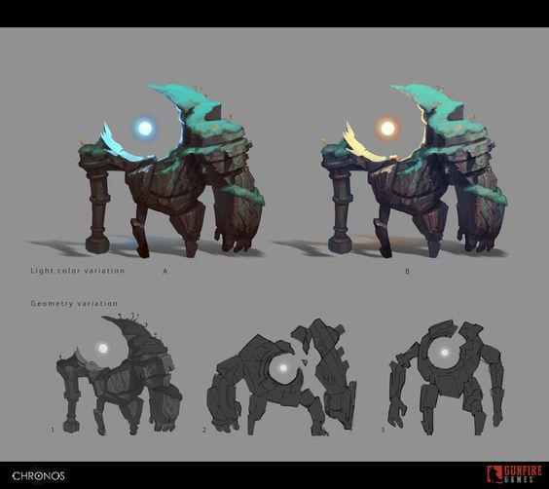 | 
 | 공격 타입 | 근거리 | 원거리 | 근거리/원거리 | 중거리 | 근거리
 | 체력 | 100 | 60 | 50 | 1000 | 100
 | 공격력 | 10 | 10 | 20 | 50 | 30
 | 공격속도 | 2 | 1 | 2 | 0.5 | 2
 | 이동속도 | 0.5 | 0.5 | 1 | 0.5 | 2
 | 상태 | 대기/이동/공격/피격/죽음 | 대기/이동/공격/피격/죽음 | 대기/이동/공격/피격/죽음 | 대기/이동/공격/피격/죽음 | 대기/이동/공격/피격/죽음
 | 특징 | 움직이는 벽(장애물), 탱커 역할군

 | 이름 | 쥐
 | 영문 | Rat_
 | 식별 | mob06
 | 구분 | Unit/Mob | Unit/Mob | Unit/Mob | Unit/Mob | Unit/Mob
 | 이미지 |  |  |  |  |  | 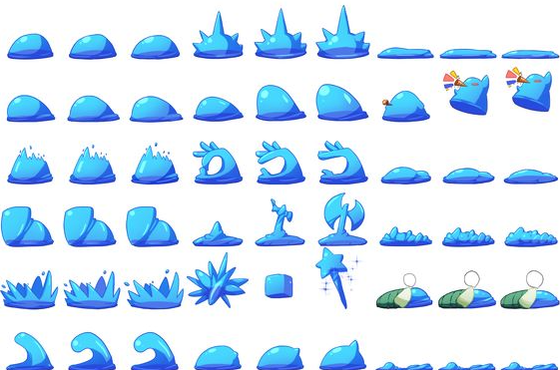 | 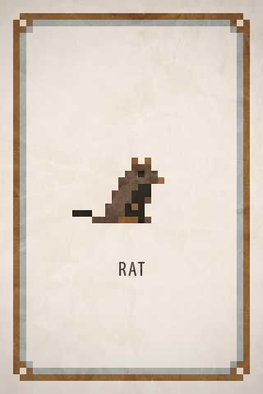
 | 공격 타입 | 근거리
 | 체력 | 30
 | 공격력 | 20
 | 공격속도 | 1
 | 이동속도 | 3
 | 상태 | 대기/이동/공격/피격/죽음
 | 특징 | 매우 빠른 이동 속도

캐릭터 애니메이션
이름 | 플레이어_대기 | 플레이어_이동 | 플레이어_공격 | 플레이어_피격 | 플레이어_죽음
식별 | Player_Idle | Player_Move | Player_Attack | Player_Hitted | Player_Dead
구분 | Animation/Char/Player | Animation/Char/Player | Animation/Char/Player | Animation/Char/Player | Animation/Char/Player
요약 | 플레이어의 기본 대기 상태 | 플레이어의 이동 상태 | 플레이어의 공격 상태
참고자료
컨셉
묘사
FSM | Idle | Idle - Move | Idle - Attack - Idle |  | Idle - Dead
권장 프레임 | 5 | 10 | 8 |  | 5

이름 | 슬라임_대기 | 슬라임_이동 | 슬라임_공격 | 슬라임_피격 | 슬라임_죽음
식별 | Slime_Idle | Slime_Move | Slime_Attack | Slime_Hitted | Slime_Dead
구분 | Animation/Mob/Slime | Animation/Mob/Slime | Animation/Mob/Slime | Animation/Mob/Slime | Animation/Mob/Slime
요약 | 슬라임의 기본 대기 상태 | 슬라임의 이동 상태 | 슬라임의 공격 상태
참고자료
컨셉 | 슬라임의 생태 - 기본 슬라임은 젤리로 이루어진 피부와 액체로 이루어진 내장들로 구성된 생물이다. 별도의 호흡기관은 존재하지 않으나 형태를 유지할 에너지를 얻기 위해 언제나 내장들을 움직이고 있다. | 슬라임의 생태 - 이동 슬라임은 에너지를 필요로 하여 이를 얻기 위해 끊임 없이 이동한다. 이동시 내부 액체들을 한쪽으로 밀어내 얻는 반동으로 흐르듯 움직인다. | 슬라임의 생태 - 공격성 슬라임은 먹이를 사냥할 때 강한 탄성을 가진 몸을 이용해 순식간에 대상을 덮친다. |  | 슬라임의 생태 - 죽음 슬라임은 강한 충격을 받으면 젤리 형태의 피부가 터져 액체로 이루어진 내장을 쏟으며 죽는다.
묘사 | 1. 타원형의 물방울 형태 2. 숨쉬듯 몸체가 상하로 수축, 이완 반복 | 1. 물방울이 옆으로 흐르듯이 이동 2. 상단이 한쪽에 쏠린 형태 | 1. 대기 상태에서 파도 형태로 변형 2. 상단이 한쪽으로 구부러진 형태 3. 사냥감을 덮치기 위해 적합한 형태로 변화 |  | 1. 녹아내리는 아이스크림 형태
FSM | Idle | Idle - Move | Idle - Attack - Idle |  | Idle - Dead
권장 프레임 | 5 | 10 | 8 |  | 5

이름 | 스켈레톤_대기 | 스켈레톤_이동 | 스켈레톤_공격 | 스켈레톤_피격 | 스켈레톤_죽음
식별 | Skeleton_Idle | Skeleton_Move | Skeleton_Attack | Skeleton_Hitted | Skeleton_Dead
구분 | Animation/Mob/Skeleton | Animation/Mob/Skeleton | Animation/Mob/Skeleton | Animation/Mob/Skeleton | Animation/Mob/Skeleton
요약 | 스켈레톤의 기본 대기 상태 | 스켈레톤의 이동 상태 | 스켈레톤의 공격 상태
참고자료 |  |  | 
컨셉
묘사 | 1. 바라보는 방향으로 숨을 내뱉듯 상체를 내밀며 입을 딱딱 거림 | 1. 발을 내딛을 때 마다 상체 뼈들이 덜그럭 거리는 묘사 | 1. 팔과 상체를 뒤로 크게 젖힘 2. 곡괭이처럼 몽둥이를 앞으로 내려찍음 |  | 1. 눈의 안광을 잃고 몸이 무너져 내림 2. 파츠별 구분하여 파편이 날라가는 연출?
FSM
권장 프레임

이름 | 스켈레톤 궁수_대기 | 스켈레톤 궁수_이동 | 스켈레톤 궁수_공격 | 스켈레톤 궁수_피격 | 스켈레톤 궁수_죽음
식별 | SkeletonArcher_Idle | SkeletonArcher_Move | SkeletonArcher_Attack | SkeletonArcher_Hitted | SkeletonArcher_Dead
구분 | Animation/Mob/SkeletonArcher | Animation/Mob/SkeletonArcher | Animation/Mob/SkeletonArcher | Animation/Mob/SkeletonArcher | Animation/Mob/SkeletonArcher
요약 | 스켈레톤 궁수의 기본 대기 상태 | 스켈레톤 궁수의 이동 상태 | 스켈레톤 궁수의 공격 상태
참고자료 |  |  | 
컨셉
묘사 | 1. 바라보는 방향으로 숨을 내뱉듯 상체를 내밀며 입을 딱딱 거림 | 1. 발을 내딛을 때 마다 상체 뼈들이 덜그럭 거리는 묘사 | 1. 활시위를 당김 2. 순간적으로 시위를 놓음 3. 활 현이 튕기는 묘사 추가 |  | 1. 눈의 안광을 잃고 몸이 무너져 내림 2. 파츠별 구분하여 파편이 날라가는 연출?
FSM
권장 프레임

이름 | 쥐_대기 | 쥐_이동 | 쥐_공격 | 쥐_피격 | 쥐_죽음
식별 | Rat_Idle | Rat_Move | Rat_Attack | Rat_Hitted | Rat_Dead
구분 | Animation/Mob/Rat | Animation/Mob/Rat | Animation/Mob/Rat | Animation/Mob/Rat | Animation/Mob/Rat
요약 | 쥐의 기본 대기 상태 | 쥐의 이동 상태 | 쥐의 공격 상태
참고자료 |  | 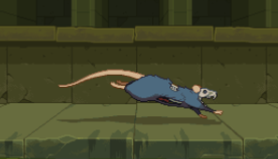 |  |  | 
컨셉
묘사 | 1. 상체를 치켜들어 이족으로 앉음 | 1. 네발로 미사일처럼 뛰어감 | 1. 4족 보행 상태에서 이빨로 물어 뜯는 묘사 |  | 1. 뒤로 뱅글뱅글 돌며 날아가는 연출
FSM
권장 프레임

무기
이름 | 10톤 해머 | 아이언 해머 | 묠니르 | 쇠파이프 | 스파이크 빠따
식별
이미지 |  |  | 
등급 | 노멀 | 레어 | 유니크 | 노멀 | 레어
종류 | 해머 | 해머 | 해머 | 방망이 | 방망이
공격력 | 10 | 20 | 25 | 10 | 15
넉백 | 3 | 5 | 8 | 5 | 7
공격속도 | 0.5초 | 0.5초 | 0.5초 | 0.5초 | 0.5초
최대 충전량 | 3 | 3 | 5 | 2 | 2
DPS | 20 | 40 | 50 | 20 | 30
KPS | 6 | 10 | 16 | 10 | 14
Max Dmg | 30 | 60 | 125 | 20 | 30
Max Knck | 9 | 15 | 40 | 10 | 14
Avg | 32.5 | 62.5 | 115.5 | 30 | 44
특성
컨셉 | 기본 지급 장비 주인공이 집에서 가져온 목수용 망치

이름 | 스패너 | 메이스 | 디스트로이어
식별
이미지
등급 | 노멀 | 레어 | 유니크 | 유니크
종류 | 메이스 | 메이스 | 메이스
공격력 | 15 | 20 | 35
넉백 | 1 | 3 | 5
공격속도 | 0.5초 | 0.5초 | 0.5초
최대 충전량 | 2 | 2 | 3
DPS | 30 | 40 | 70 | #DIV/0! | #DIV/0!
KPS | 2 | 6 | 10 | #DIV/0! | #DIV/0!
Max Dmg | 30 | 40 | 105 | 0 | 0
Max Knck | 2 | 6 | 15 | 0 | 0
Avg | 32 | 46 | 100 | #DIV/0! | #DIV/0!
특성
컨셉

레벨컨셉
스테이지명 | 미궁 입구 | 마왕성 지하 계층 - 하수도 미궁(구 감옥 미궁) | 숲 | 설산지대 | 화산지대 | 갱도 | 마왕성 | 기계도시
IDX | Stage_00 | Stage_01 | Stage_02 | Stage_03 | Stage_04 | Stage_05 | Stage_06 | Stage_07
레퍼런스 |  | 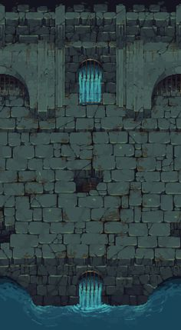 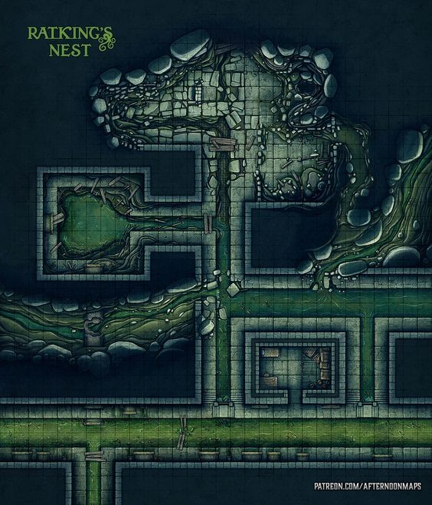 |  |  |  |  |  |  | 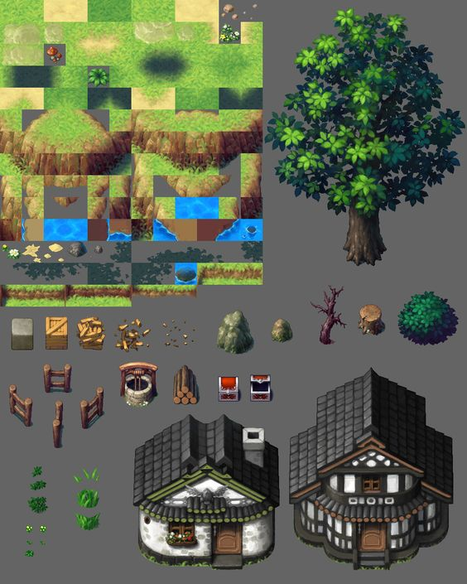 | 
컨셉 |  | 오래 전에 감옥으로 활용되던 장소였으나 기계도시의 폐수를 처리하기 위해 수십년 전부터 하수처리장으로 사용 중인 계층 그렇기에 벽돌로 이루어진 방들과 가로 막힌 쇠창살 등 그 흔적들이 남아있다. 하수가 흐르는 경로 깊은 곳에 슬라임이 숨어있을 가능성이 높으니 주의 기존의 죄수들은 대부분 가석방되거나 새로운 시설로 옮겨졌으나, 일부 죄수들은 그대로 남겨져 영원히 지하를 배회하고 있다는 괴담이 존재한다 상층에서 흘러 내려오는 오수와 오물들을 먹고 자라는 슬라임과 여러 시체에서 자연 생성된 스켈레톤, 그리고 쥐가 서식 |  |  |  |  |  |  |  |  | 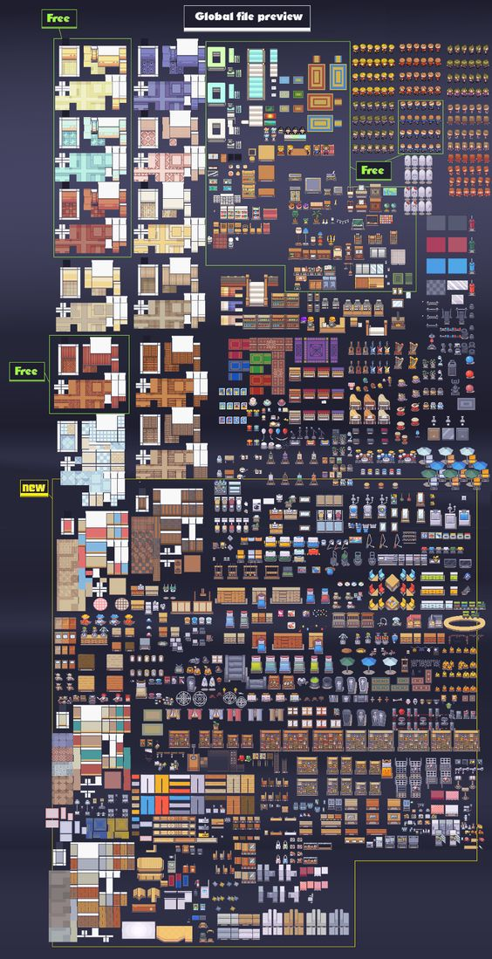
타일 종류 |  | 1. 바닥(1x1) 배치 - 방과 길목 바닥 전반 분류 - 얼룩진 벽돌 바닥x2, 반파된 벽돌 바닥x2 2. 벽(1x1) 배치 - 방과 길목 가장자리 전반 분류 - 내부 모서리 4개, 상하좌우 직선 벽 4개, 외곽 모서리 4개 3. 쇠창살(1x1) 배치 - 방과 방 사이 문 역할, 기믹, 데코 분류 - 상하좌우 4개 4. 물(1x1) 배치 - 일부 방과 바닥, 데코 분류 - 센터 1개, 상하좌우 4개, 웅덩이 5. 배수로(1x1) 배치 - 일부 바닥, 데코 분류 - 좌우 2개 |  |  |  |  |  |  | 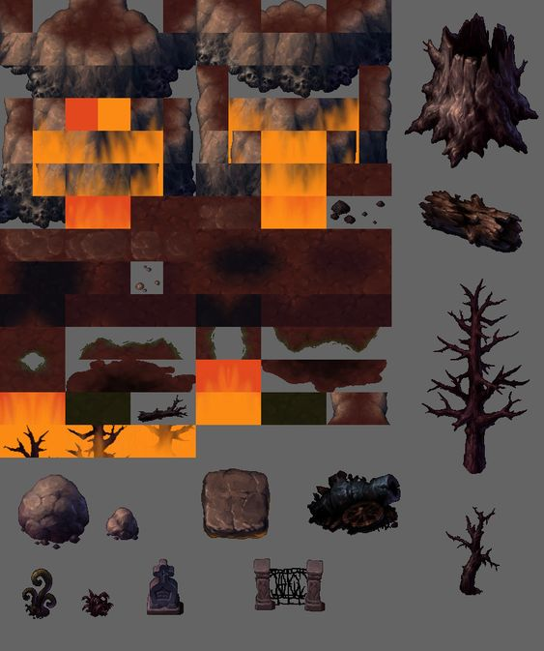
기믹 종류 |  | 1. 폐 부품 더미(1x1) 배치 - 데코, 기믹 분류 - 논의 2. 하수도 관(1x1) 배치 - 데코, 기믹 분류 - 논의
몬스터 |  | 슬라임, 스켈레톤, 스켈레톤 궁수, 쥐 | 고블린, 골렘
보스 |  | 킹슬라임
일반 기믹 |  | 폐 부품 더미, 하수도 관
문 |  | 쇠창살

레벨프리셋
Room
IDX
이미지 | 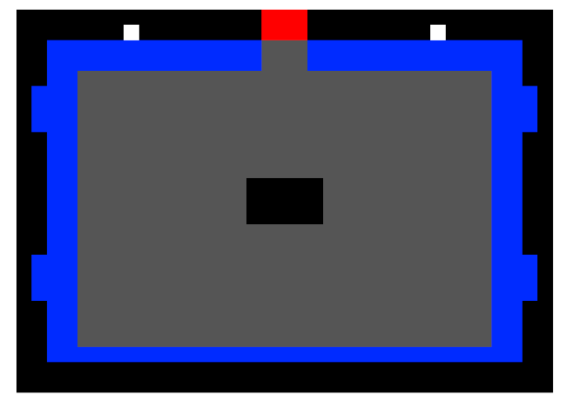 | 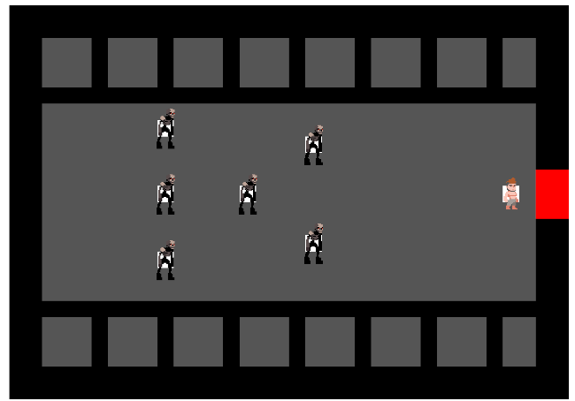 | 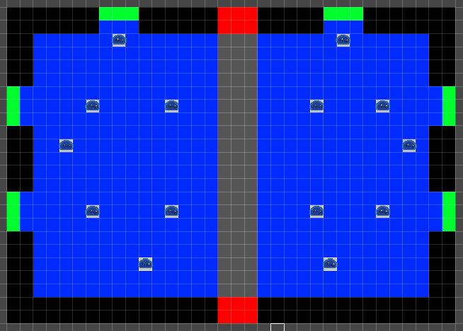
컨셉
프리셋 종류 |  | 고문실, 감옥
기믹 종류
몬스터
보스
일반 기믹
문

